products
external_source | external_id | category_code | product_name | brand | description | price | currency | stock_status | image_preview | thumbnail_url | local_image_path | source_url | use_product | mood_code
IKEA | 906.191.39 | DIFFUSER | HÄRMHÖK 헤름회크 라벤더주머니 - 화이트/라일락 7 g | IKEA | HÄRMHÖK 헤름회크 라벤더주머니 - 화이트/라일락 7 g. 라벤더 봉지를 옷장, 서랍장, 리넨 수납장에 넣어 상쾌한 향을 더해보세요. 옷걸이에 걸 수도 있고 서랍에 넣어둘 수도 있어요. 각 봉지에는 잘게 자른 잎보다 향이 더 진하고 오래가는, 통째로 말린 라벤더 꽃봉오리가 담겨 있습니다. 봉지를 한 주에 한 번 정도 살짝 눌러주면, 더 많은 향을 꾸준히 즐길 수 있습니다. 패턴 디자인: Matilda Lindstam Nilsson | 1000 | KRW | https://schema.org/InStock | 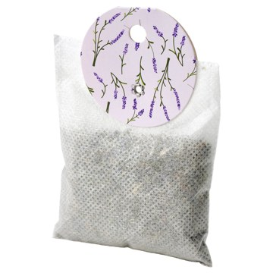 | https://www.ikea.com/kr/ko/images/products/haermhoek-lavender-bag-white-lilac__1485603_pe1002054_s5.jpg | output_diffuser\images\906.191.39.jpg | https://www.ikea.com/kr/ko/p/haermhoek-lavender-bag-white-lilac-90619139/ | 검토
IKEA | 305.131.74 | DIFFUSER | KROPPSVARM 크롭스바름 포푸리주머니 - 라벤더 10 g | IKEA | KROPPSVARM 크롭스바름 포푸리주머니 - 라벤더 10 g. 각 백에는 말린 라벤더 잎이 통째로 들어 있어 잘게 자른 잎에 비해 오랜 시간 동안 더 강렬한 향기를 선사합니다. 백을 꼭 쥐면 라벤더 향이 더 강해져요. | 1500 | KRW | https://schema.org/InStock | 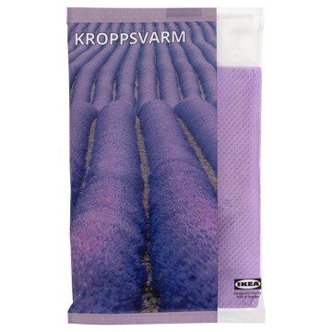 | https://www.ikea.com/kr/ko/images/products/kroppsvarm-potpourri-in-a-bag-lavender__1091051_pe862280_s5.jpg | output_diffuser\images\305.131.74.jpg | https://www.ikea.com/kr/ko/p/kroppsvarm-potpourri-in-a-bag-lavender-30513174/ | 검토
IKEA | 806.095.84 | DIFFUSER | FRÖFINK 프뢰핑크 포푸리 방향제 - 핑크색 꽃 핑크 60 g | IKEA | FRÖFINK 프뢰핑크 포푸리 방향제 - 핑크색 꽃 핑크 60 g. 편안한 향이 풍성한 꽃다발과 고요한 풍경을 떠올리게 합니다. 모든 것이 따뜻하고 여유롭게 느껴지는 시간입니다. 우아하고 편안한 핑크 플라워 향이 집 안을 포근하게 감싸주어 정말 나만의 공간 같은 느낌이 들게 해줘요. 말린 식물 부분으로 만들고 향기를 더했어요. 이보다 더 쉽게 집에 기분 좋은 은은한 향을 선사하는 방법이 또 있을까요? 그릇이나 꽃병에 담아서 아름답게 장식할 수 있고 방 안 가득 은은한 향기를 전해줍니다. 물이 빠질 위험이 있습니다. | 1500 | KRW | https://schema.org/InStock | 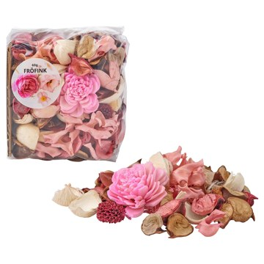 | https://www.ikea.com/kr/ko/images/products/froefink-scented-potpourri-pink-flowers-pink__1437270_pe984410_s5.jpg | output_diffuser\images\806.095.84.jpg | https://www.ikea.com/kr/ko/p/froefink-scented-potpourri-pink-flowers-pink-80609584/ | 검토
IKEA | 706.096.07 | DIFFUSER | FRÖFINK 프뢰핑크 포푸리 방향제 - 바닐라 베이지 60 g | IKEA | FRÖFINK 프뢰핑크 포푸리 방향제 - 바닐라 베이지 60 g. 따뜻하고 포근한 향이 갓 구운 쿠키, 바닐라 아이스크림, 소파에 기대어 보내던 조용한 시간을 떠올리게 합니다. 모든 것이 안전하고 편안하게 느껴지는 순간입니다. 친숙한 바닐라 향이 집 안을 포근하게 감싸주어 정말 나만의 공간 같은 느낌이 들게 해줘요. 말린 식물 부분으로 만들고 향기를 더했어요. 이보다 더 쉽게 집에 기분 좋은 은은한 향을 선사하는 방법이 또 있을까요? 그릇이나 꽃병에 담아서 아름답게 장식할 수 있고 방 안 가득 은은한 향기를 전해줍니다. | 1500 | KRW | https://schema.org/InStock | 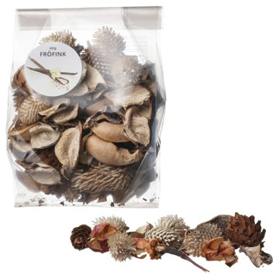 | https://www.ikea.com/kr/ko/images/products/froefink-scented-potpourri-vanilla-beige__1437311_pe984414_s5.jpg | output_diffuser\images\706.096.07.jpg | https://www.ikea.com/kr/ko/p/froefink-scented-potpourri-vanilla-beige-70609607/ | 검토
IKEA | 006.095.97 | DIFFUSER | FRÖFINK 프뢰핑크 포푸리 방향제 - 복숭아향 오렌지 60 g | IKEA | FRÖFINK 프뢰핑크 포푸리 방향제 - 복숭아향 오렌지 60 g. 과일 향이 모험 가득한 여름날의 기억을 떠올리게 합니다. 모든 것이 편안하면서도 설렘으로 가득한 시간입니다. 열대 과일처럼 상큼하고 생기 있는 복숭아 향이 집 안을 포근하게 감싸주어 정말 나만의 공간 같은 느낌이 들게 해줘요. 말린 식물 부분으로 만들고 향기를 더했어요. 이보다 더 쉽게 집에 기분 좋은 은은한 향을 선사하는 방법이 또 있을까요? 그릇이나 꽃병에 담아서 아름답게 장식할 수 있고 방 안 가득 은은한 향기를 전해줍니다. 물이 빠질 위험이 있습니다. | 1500 | KRW | https://schema.org/InStock | 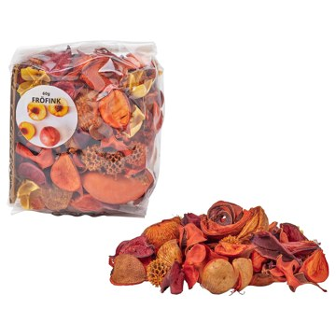 | https://www.ikea.com/kr/ko/images/products/froefink-scented-potpourri-peach-orange__1437264_pe984409_s5.jpg | output_diffuser\images\006.095.97.jpg | https://www.ikea.com/kr/ko/p/froefink-scented-potpourri-peach-orange-00609597/ | 검토
IKEA | 206.096.00 | DIFFUSER | FRÖFINK 프뢰핑크 포푸리 방향제 - 귤꽃 옐로 60 g | IKEA | FRÖFINK 프뢰핑크 포푸리 방향제 - 귤꽃 옐로 60 g. 가볍고 여름다운 향이 햇살 가득한 날과 즐거운 순간들을 떠올리게 합니다. 모든 것이 신선하고 자연스럽게 느껴지는 시간입니다. 산뜻하고 상큼한 시트러스 향이 집 안을 포근하게 감싸주어 정말 나만의 공간 같은 느낌이 들게 해줘요. 말린 식물 부분으로 만들고 향기를 더했어요. 이보다 더 쉽게 집에 기분 좋은 은은한 향을 선사하는 방법이 또 있을까요? 그릇이나 꽃병에 담아서 아름답게 장식할 수 있고 방 안 가득 은은한 향기를 전해줍니다. 물이 빠질 위험이 있습니다. | 1500 | KRW | https://schema.org/InStock | 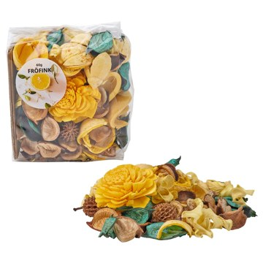 | https://www.ikea.com/kr/ko/images/products/froefink-scented-potpourri-citrus-flower-yellow__1437260_pe984406_s5.jpg | output_diffuser\images\206.096.00.jpg | https://www.ikea.com/kr/ko/p/froefink-scented-potpourri-citrus-flower-yellow-20609600/ | 검토
IKEA | 205.714.85 | DIFFUSER | LUGNARE 룽나레 유리컵향초 - 자스민/핑크 12 시 | IKEA | LUGNARE 룽나레 유리컵향초 - 자스민/핑크 12 시. 자스민, 배, 진저, 은방울꽃의 향. 전원생활에서 영감을 얻어 집에 로맨틱한 분위기를 연출하고 싶을 때 좋아요. 양초를 다 태우면 유리 용기를 미니양초 홀더 혹은 작은 소지품 보관통으로 활용해 보세요. 이 제품의 왁스 중 50% 이상이 식물성 왁스입니다. 타고 있는 양초를 방치하지 마세요. 불이 붙을 수 있는 물건 가까이에 두지 마세요. 아이와 반려동물 가까이에 두지 마세요. 양초 간격을 최소 5cm로 유지하세요. 외풍이 부는 곳에서 태우지 마세요. | 1000 | KRW | https://schema.org/InStock | 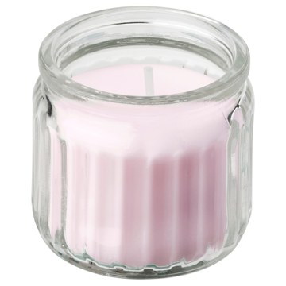 | https://www.ikea.com/kr/ko/images/products/lugnare-scented-candle-in-glass-jasmine-pink__1289617_pe934406_s5.jpg | output_diffuser\images\205.714.85.jpg | https://www.ikea.com/kr/ko/p/lugnare-scented-candle-in-glass-jasmine-pink-20571485/ | 검토
IKEA | 306.083.70 | DIFFUSER | LOTSFÅGEL 롯스포겔 유리컵향초 - 바닐라 페일베이지 40 시 | IKEA | LOTSFÅGEL 롯스포겔 유리컵향초 - 바닐라 페일베이지 40 시. 따뜻하고 포근한 향이 갓 구운 쿠키, 바닐라 아이스크림, 소파에 기대어 보내던 조용한 시간을 떠올리게 합니다. 모든 것이 안전하고 편안하게 느껴지는 순간입니다. 친숙한 바닐라 향이 집 안을 포근하게 감싸주어 정말 나만의 공간 같은 느낌이 들게 해줘요. 향초 하나로 집 안에 작은 포인트를 더해보세요. 인테리어와 어울리는 색을 고르면, 작은 변화만으로도 분위기를 쉽게 새롭게 바꿀 수 있습니다. 연소 시간이 길어 양초를 더 오래 즐길 수 있어요. | 4900 | KRW | https://schema.org/InStock | 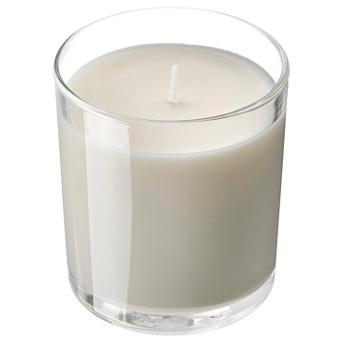 | https://www.ikea.com/kr/ko/images/products/lotsfagel-scented-candle-in-glass-vanilla-pale-beige__1485916_pe1002238_s5.jpg | output_diffuser\images\306.083.70.jpg | https://www.ikea.com/kr/ko/p/lotsfagel-scented-candle-in-glass-vanilla-pale-beige-30608370/ | 검토
IKEA | 206.086.86 | DIFFUSER | LOTSFÅGEL 롯스포겔 미니향초 - 무화과나뭇잎 그린 3.5 시 | IKEA | LOTSFÅGEL 롯스포겔 미니향초 - 무화과나뭇잎 그린 3.5 시. 풋풋한 향이 산뜻한 풀과 초록 잎을 떠올리게 합니다. 모든 것이 편안하면서도 새로운 에너지로 가득한 순간입니다. 자연스럽고 편안한 무화과 잎 향이 집 안을 포근하게 감싸주어 정말 나만의 공간 같은 느낌이 들게 해줘요. 미니양초는 작고 부드러운 불꽃과 은은한 빛으로 타올라, 어느 공간에서든 아늑한 분위기를 만들어줘요. 미니양초는 다양한 양초홀더에 잘 맞아, 식탁이나 복도 한켠, 따뜻한 분위기를 더하고 싶은 어디서든 바로 켤 수 있어요. 열원 근처에 두지 마세요. | 3900 | KRW | https://schema.org/InStock | 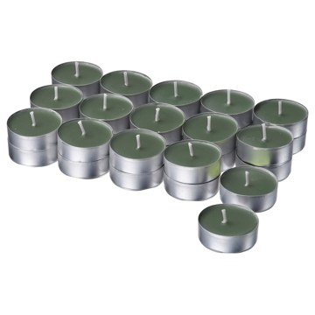 | https://www.ikea.com/kr/ko/images/products/lotsfagel-scented-tealight-fig-leaf-green__1485759_pe1002148_s5.jpg | output_diffuser\images\206.086.86.jpg | https://www.ikea.com/kr/ko/p/lotsfagel-scented-tealight-fig-leaf-green-20608686/ | 검토
IKEA | 706.084.34 | DIFFUSER | LOTSFÅGEL 롯스포겔 유리컵향초 - 무화과나뭇잎 그린 20 시 | IKEA | LOTSFÅGEL 롯스포겔 유리컵향초 - 무화과나뭇잎 그린 20 시. 풋풋한 향이 산뜻한 풀과 초록 잎을 떠올리게 합니다. 모든 것이 편안하면서도 새로운 에너지로 가득한 순간입니다. 자연스럽고 편안한 무화과 잎 향이 집 안을 포근하게 감싸주어 정말 나만의 공간 같은 느낌이 들게 해줘요. 향초 하나로 집 안에 작은 포인트를 더해보세요. 인테리어와 어울리는 색을 고르면, 작은 변화만으로도 분위기를 쉽게 새롭게 바꿀 수 있습니다. 다양한 크기의 양초를 함께 배치하면 더 생동감 있게 연출하고 향을 더욱 풍부하게 즐길 수 있어요. | 2900 | KRW | https://schema.org/InStock | 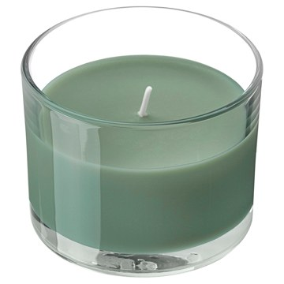 | https://www.ikea.com/kr/ko/images/products/lotsfagel-scented-candle-in-glass-fig-leaf-green__1485786_pe1002160_s5.jpg | output_diffuser\images\706.084.34.jpg | https://www.ikea.com/kr/ko/p/lotsfagel-scented-candle-in-glass-fig-leaf-green-70608434/ | 검토
IKEA | 705.941.54 | DIFFUSER | LÖVSKOGSLUND 뢰브스콕슬룬드 유리컵향초 - 사과향/라이트그린 12 시 | IKEA | LÖVSKOGSLUND 뢰브스콕슬룬드 유리컵향초 - 사과향/라이트그린 12 시. 초록빛 사과와 애플 블라썸, 약간의 재스민이 더해진 상쾌한 향입니다. 집을 밝고 상큼한 분위기로 연출하고 싶을 때 초록빛 사과 맛에서 영감을 얻은 향초를 선택해 보세요. 양초를 다 태우면 유리 용기를 미니양초 홀더 혹은 작은 소지품 보관통으로 활용해 보세요. 이 제품의 왁스 중 50% 이상이 식물성 왁스입니다. 타고 있는 양초를 방치하지 마세요. 불이 붙을 수 있는 물건 가까이에 두지 마세요. 아이와 반려동물 가까이에 두지 마세요. | 1000 | KRW | https://schema.org/InStock | 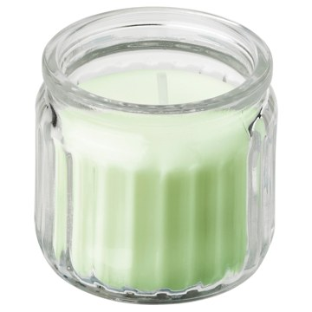 | https://www.ikea.com/kr/ko/images/products/loevskogslund-scented-candle-in-glass-apple-light-green__1298335_pe936210_s5.jpg | output_diffuser\images\705.941.54.jpg | https://www.ikea.com/kr/ko/p/loevskogslund-scented-candle-in-glass-apple-light-green-70594154/ | 검토
IKEA | 606.142.80 | DIFFUSER | DVÄRGHÖK 드베리회크 유리컵향초+뚜껑 - 귤꽃 레드오렌지/옐로브라운 50 시 | IKEA | DVÄRGHÖK 드베리회크 유리컵향초+뚜껑 - 귤꽃 레드오렌지/옐로브라운 50 시. 가볍고 여름다운 향이 햇살 가득한 날과 즐거운 순간들을 떠올리게 합니다. 모든 것이 신선하고 자연스럽게 느껴지는 시간입니다. 산뜻하고 상큼한 시트러스 향이 집 안을 포근하게 감싸주어 정말 나만의 공간 같은 느낌이 들게 해줘요. 유리 용기와 뚜껑을 서로 다른 대비되는 컬러로 구성해 새롭고 감각적인 분위기를 연출해 보세요. 양초에 불이 붙어 있을 때 용기를 받치는 장식 코스터로 뚜껑을 활용해 보세요. 연소 시간이 길어 양초를 더 오래 즐길 수 있어요. | 19900 | KRW | https://schema.org/InStock | 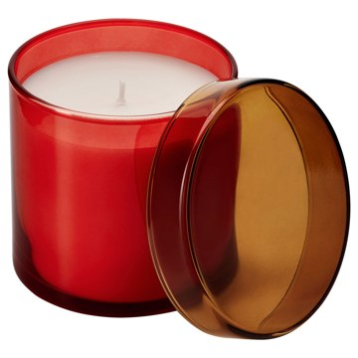 | https://www.ikea.com/kr/ko/images/products/dvaerghoek-scented-candle-in-glass-with-lid-citrus-flower-red-orange-yellow-brown__1539040_pe1017546_s5.jpg | output_diffuser\images\606.142.80.jpg | https://www.ikea.com/kr/ko/p/dvaerghoek-scented-candle-in-glass-with-lid-citrus-flower-red-orange-yellow-brown-60614280/ | 검토
IKEA | 506.142.85 | DIFFUSER | DVÄRGHÖK 드베리회크 유리컵향초+뚜껑 - 무화과나뭇잎 블루/라이트옐로 50 시 | IKEA | DVÄRGHÖK 드베리회크 유리컵향초+뚜껑 - 무화과나뭇잎 블루/라이트옐로 50 시. 풋풋한 향이 산뜻한 풀과 초록 잎을 떠올리게 합니다. 모든 것이 편안하면서도 새로운 에너지로 가득한 순간입니다. 자연스럽고 편안한 무화과 잎 향이 집 안을 포근하게 감싸주어 정말 나만의 공간 같은 느낌이 들게 해줘요. 유리 용기와 뚜껑을 서로 다른 대비되는 컬러로 구성해 새롭고 감각적인 분위기를 연출해 보세요. 양초에 불이 붙어 있을 때 용기를 받치는 장식 코스터로 뚜껑을 활용해 보세요. 연소 시간이 길어 양초를 더 오래 즐길 수 있어요. | 19900 | KRW | https://schema.org/InStock | 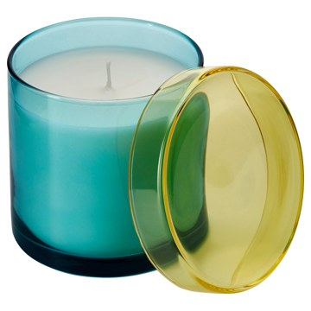 | https://www.ikea.com/kr/ko/images/products/dvaerghoek-scented-candle-in-glass-with-lid-fig-leaf-blue-light-yellow__1513563_pe1010674_s5.jpg | output_diffuser\images\506.142.85.jpg | https://www.ikea.com/kr/ko/p/dvaerghoek-scented-candle-in-glass-with-lid-fig-leaf-blue-light-yellow-50614285/ | 검토
IKEA | 506.087.41 | DIFFUSER | HÖKGÖK 회키에크 유리컵향초 - 바닐라 페일베이지 12 시 | IKEA | HÖKGÖK 회키에크 유리컵향초 - 바닐라 페일베이지 12 시. 따뜻하고 포근한 향이 갓 구운 쿠키, 바닐라 아이스크림, 소파에 기대어 보내던 조용한 시간을 떠올리게 합니다. 모든 것이 안전하고 편안하게 느껴지는 순간입니다. 친숙한 바닐라 향이 집 안을 포근하게 감싸주어 정말 나만의 공간 같은 느낌이 들게 해줘요. 이 제품의 왁스 중 75% 이상이 재생 가능한 식물성 왁스입니다. 양초가 다 타면 용기를 깨끗이 씻어 재사용할 수 있어요. 예를 들어 미니양초홀더로 활용할 수 있습니다. 타고 있는 양초를 방치하지 마세요. | 1000 | KRW | https://schema.org/InStock | 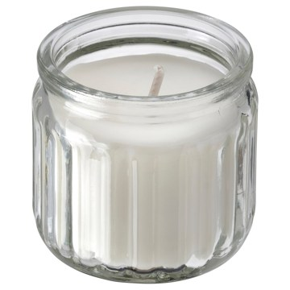 | https://www.ikea.com/kr/ko/images/products/hoekgoek-scented-candle-in-glass-vanilla-pale-beige__1485626_pe1002067_s5.jpg | output_diffuser\images\506.087.41.jpg | https://www.ikea.com/kr/ko/p/hoekgoek-scented-candle-in-glass-vanilla-pale-beige-50608741/ | 검토
IKEA | 405.941.55 | DIFFUSER | JÄMLIK 옘리크 유리컵향초 - 바닐라/라이트베이지 12 시 | IKEA | JÄMLIK 옘리크 유리컵향초 - 바닐라/라이트베이지 12 시. 코코넛 향이 살짝 가미된 바닐라와 따뜻한 우유의 달콤한 향. 도시의 상쾌한 가을날 또는 바닷가 일몰에서 영감을 얻어 집에 아늑한 분위기를 연출하고 싶을 때 좋아요. 양초를 다 태우면 유리 용기를 미니양초 홀더 혹은 작은 소지품 보관통으로 활용해 보세요. 이 제품의 왁스 중 50% 이상이 식물성 왁스입니다. 타고 있는 양초를 방치하지 마세요. 불이 붙을 수 있는 물건 가까이에 두지 마세요. 아이와 반려동물 가까이에 두지 마세요. 양초 간격을 최소 5cm로 유지하세요. | 1000 | KRW | https://schema.org/InStock | 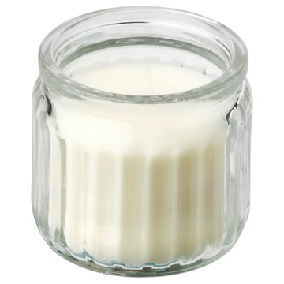 | https://www.ikea.com/kr/ko/images/products/jaemlik-scented-candle-in-glass-vanilla-light-beige__1314728_pe940216_s5.jpg | output_diffuser\images\405.941.55.jpg | https://www.ikea.com/kr/ko/p/jaemlik-scented-candle-in-glass-vanilla-light-beige-40594155/ | 검토
IKEA | 706.202.66 | DIFFUSER | KRONSÅNGARE 크론송아레 유리컵향초2심 - 복숭아향/도트 브라운 50 시 | IKEA | KRONSÅNGARE 크론송아레 유리컵향초2심 - 복숭아향/도트 브라운 50 시. 과일 향이 모험 가득한 여름날의 기억을 떠올리게 합니다. 모든 것이 편안하면서도 설렘으로 가득한 시간입니다. 열대 과일처럼 상큼하고 생기 있는 복숭아 향이 집 안을 포근하게 감싸주어 정말 나만의 공간 같은 느낌이 들게 해줘요. 유리 용기는 수공예로 만들어 제품마다 고유합니다. 심지가 2개 있어서 양초가 표면 전체에서 고르게 타고, 더 밝은 빛을 내며, 향도 더 잘 퍼져요. 연소 시간이 길어 양초를 더 오래 즐길 수 있어요. 열원 근처에 두지 마세요. | 19900 | KRW | https://schema.org/InStock | 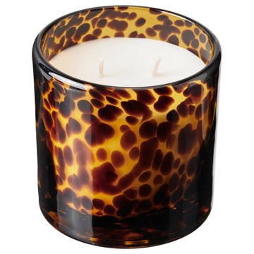 | https://www.ikea.com/kr/ko/images/products/kronsangare-scented-candle-in-glass-2-wicks-peach-dotted-brown__1485660_pe1002096_s5.jpg | output_diffuser\images\706.202.66.jpg | https://www.ikea.com/kr/ko/p/kronsangare-scented-candle-in-glass-2-wicks-peach-dotted-brown-70620266/ | 검토
IKEA | 706.087.02 | DIFFUSER | LOTSFÅGEL 롯스포겔 미니향초 - 복숭아향 라이트오렌지 3.5 시 | IKEA | LOTSFÅGEL 롯스포겔 미니향초 - 복숭아향 라이트오렌지 3.5 시. 과일 향이 모험 가득한 여름날의 기억을 떠올리게 합니다. 모든 것이 편안하면서도 설렘으로 가득한 시간입니다. 열대 과일처럼 상큼하고 생기 있는 복숭아 향이 집 안을 포근하게 감싸주어 정말 나만의 공간 같은 느낌이 들게 해줘요. 미니양초는 작고 부드러운 불꽃과 은은한 빛으로 타올라, 어느 공간에서든 아늑한 분위기를 만들어줘요. 미니양초는 다양한 양초홀더에 잘 맞아, 식탁이나 복도 한켠, 따뜻한 분위기를 더하고 싶은 어디서든 바로 켤 수 있어요. | 3900 | KRW | https://schema.org/InStock | 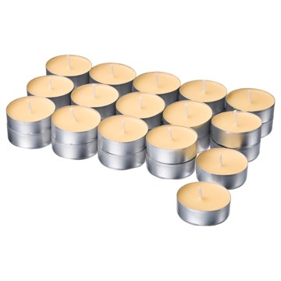 | https://www.ikea.com/kr/ko/images/products/lotsfagel-scented-tealight-peach-light-orange__1485763_pe1002150_s5.jpg | output_diffuser\images\706.087.02.jpg | https://www.ikea.com/kr/ko/p/lotsfagel-scented-tealight-peach-light-orange-70608702/ | 검토
IKEA | 406.086.90 | DIFFUSER | LOTSFÅGEL 롯스포겔 미니향초 - 프레쉬리넨 화이트 3.5 시 | IKEA | LOTSFÅGEL 롯스포겔 미니향초 - 프레쉬리넨 화이트 3.5 시. 맑고 상쾌한 향이 시골집에서 맞이하는 햇살 가득한 여름 아침을 떠올리게 합니다. 모든 것이 느긋하고 편안하게 느껴지는 시간입니다. 갓 세탁한 리넨의 가볍고 깨끗한 향이 집 안을 포근하게 감싸주어 정말 나만의 공간 같은 느낌이 들게 해줘요. 미니양초는 작고 부드러운 불꽃과 은은한 빛으로 타올라, 어느 공간에서든 아늑한 분위기를 만들어줘요. 미니양초는 다양한 양초홀더에 잘 맞아, 식탁이나 복도 한켠, 따뜻한 분위기를 더하고 싶은 어디서든 바로 켤 수 있어요. | 3900 | KRW | https://schema.org/InStock | 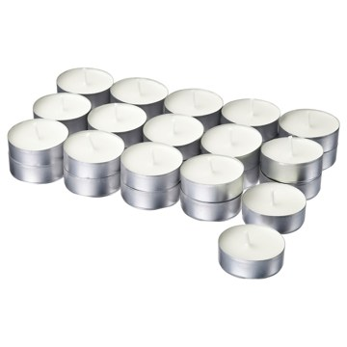 | https://www.ikea.com/kr/ko/images/products/lotsfagel-scented-tealight-fresh-linen-white__1485762_pe1002149_s5.jpg | output_diffuser\images\406.086.90.jpg | https://www.ikea.com/kr/ko/p/lotsfagel-scented-tealight-fresh-linen-white-40608690/ | 검토
IKEA | 806.083.82 | DIFFUSER | LOTSFÅGEL 롯스포겔 유리컵향초 - 레드베리향 라이트핑크 40 시 | IKEA | LOTSFÅGEL 롯스포겔 유리컵향초 - 레드베리향 라이트핑크 40 시. 즐겁고 기분 좋은 향이 베리를 따서 집에서 만든 디저트를 떠올리게 합니다. 사랑하는 사람들과 함께한 행복한 순간들입니다. 달콤하고 상큼한 레드 베리 향이 집 안을 포근하게 감싸주어 정말 나만의 공간 같은 느낌이 들게 해줘요. 향초 하나로 집 안에 작은 포인트를 더해보세요. 인테리어와 어울리는 색을 고르면, 작은 변화만으로도 분위기를 쉽게 새롭게 바꿀 수 있습니다. 다양한 크기의 양초를 함께 배치하면 더 생동감 있게 연출하고 향을 더욱 풍부하게 즐길 수 있어요. | 4900 | KRW | https://schema.org/InStock | 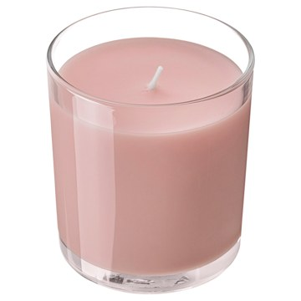 | https://www.ikea.com/kr/ko/images/products/lotsfagel-scented-candle-in-glass-red-berries-light-pink__1485912_pe1002236_s5.jpg | output_diffuser\images\806.083.82.jpg | https://www.ikea.com/kr/ko/p/lotsfagel-scented-candle-in-glass-red-berries-light-pink-80608382/ | 검토
IKEA | 706.084.10 | DIFFUSER | LOTSFÅGEL 롯스포겔 유리컵향초 - 무화과나뭇잎 그린 40 시 | IKEA | LOTSFÅGEL 롯스포겔 유리컵향초 - 무화과나뭇잎 그린 40 시. 풋풋한 향이 산뜻한 풀과 초록 잎을 떠올리게 합니다. 모든 것이 편안하면서도 새로운 에너지로 가득한 순간입니다. 자연스럽고 편안한 무화과 잎 향이 집 안을 포근하게 감싸주어 정말 나만의 공간 같은 느낌이 들게 해줘요. 향초 하나로 집 안에 작은 포인트를 더해보세요. 인테리어와 어울리는 색을 고르면, 작은 변화만으로도 분위기를 쉽게 새롭게 바꿀 수 있습니다. 다양한 크기의 양초를 함께 배치하면 더 생동감 있게 연출하고 향을 더욱 풍부하게 즐길 수 있어요. | 4900 | KRW | https://schema.org/InStock | 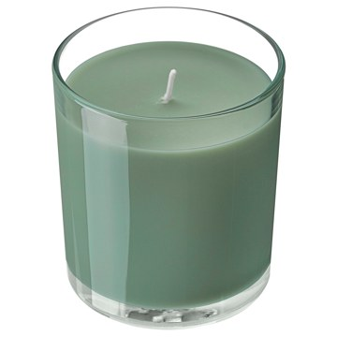 | https://www.ikea.com/kr/ko/images/products/lotsfagel-scented-candle-in-glass-fig-leaf-green__1485904_pe1002232_s5.jpg | output_diffuser\images\706.084.10.jpg | https://www.ikea.com/kr/ko/p/lotsfagel-scented-candle-in-glass-fig-leaf-green-70608410/ | 검토
IKEA | 906.087.15 | DIFFUSER | LOTSFÅGEL 롯스포겔 미니향초 - 샌달우드/파촐리 브라운 3.5 시 | IKEA | LOTSFÅGEL 롯스포겔 미니향초 - 샌달우드/파촐리 브라운 3.5 시. 햇살에 따뜻해진 나무와 풍부하고 달콤한 향신료 향이 어우러져 경이로움과 평온, 편안함을 떠올리게 합니다. 모든 것이 아늑하면서도 설렘으로 가득한 매혹적인 순간입니다. 따뜻하고 안정감 있는 백단유와 파촐리 향이 집 안을 포근하게 감싸주어 정말 나만의 공간 같은 느낌이 들게 해줘요. 미니양초는 작고 부드러운 불꽃과 은은한 빛으로 타올라, 어느 공간에서든 아늑한 분위기를 만들어줘요. 이 제품의 왁스 중 75% 이상이 재생 가능한 식물성 왁스입니다. | 3900 | KRW | https://schema.org/InStock | 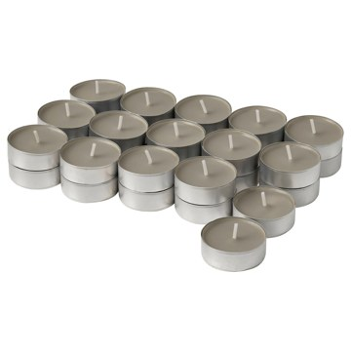 | https://www.ikea.com/kr/ko/images/products/lotsfagel-scented-tealight-sandalwood-patchouli-brown__1485773_pe1002155_s5.jpg | output_diffuser\images\906.087.15.jpg | https://www.ikea.com/kr/ko/p/lotsfagel-scented-tealight-sandalwood-patchouli-brown-90608715/ | 검토
IKEA | 305.828.17 | DIFFUSER | LÖVSKOGSLUND 뢰브스콕슬룬드 유리컵향초 - 사과향/라이트그린 20 시 | IKEA | LÖVSKOGSLUND 뢰브스콕슬룬드 유리컵향초 - 사과향/라이트그린 20 시. 초록빛 사과와 애플 블라썸, 약간의 재스민이 더해진 상쾌한 향입니다. 집을 밝고 상큼한 분위기로 연출하고 싶을 때 초록빛 사과 맛에서 영감을 얻은 향초를 선택해 보세요. 이 향초는 BERGGRAN 베리그란 양초홀더(7cm)와 사용할 수 있어요. 이 양초홀더의 뚫린 구멍 사이로 빛이 새어 나와 장식 무늬가 표현됩니다. 이 제품의 왁스 중 50% 이상이 식물성 왁스입니다. 양초가 다 타면 유리컵에 작은 물건을 보관하세요. 타고 있는 양초를 방치하지 마세요. | 2500 | KRW | https://schema.org/InStock | 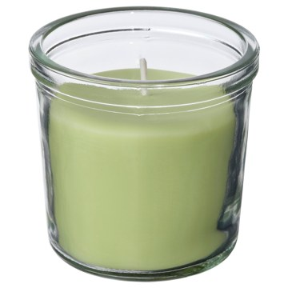 | https://www.ikea.com/kr/ko/images/products/loevskogslund-scented-candle-in-glass-apple-light-green__1383352_pe962520_s5.jpg | output_diffuser\images\305.828.17.jpg | https://www.ikea.com/kr/ko/p/loevskogslund-scented-candle-in-glass-apple-light-green-30582817/ | 검토
IKEA | 706.087.40 | DIFFUSER | HÖKGÖK 회키에크 유리컵향초 - 사과향 라이트그린 12 시 | IKEA | HÖKGÖK 회키에크 유리컵향초 - 사과향 라이트그린 12 시. 상큼한 향이 갓 따온 사과를 한입 베어 물었을 때를 떠올리게 합니다. 상쾌하면서도 은은한 향수가 느껴지는 순간입니다. 아삭아삭하고 상큼한 사과 향이 집 안을 포근하게 감싸주어 정말 나만의 공간 같은 느낌이 들게 해줘요. 이 제품의 왁스 중 75% 이상이 재생 가능한 식물성 왁스입니다. 양초가 다 타면 용기를 깨끗이 씻어 재사용할 수 있어요. 예를 들어 미니양초홀더로 활용할 수 있습니다. 타고 있는 양초를 방치하지 마세요. 불이 붙을 수 있는 물건 가까이에 두지 마세요. | 1000 | KRW | https://schema.org/InStock | 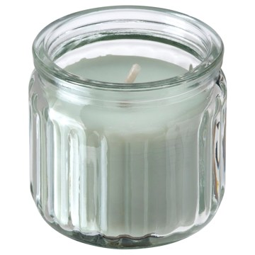 | https://www.ikea.com/kr/ko/images/products/hoekgoek-scented-candle-in-glass-apple-light-green__1485614_pe1002062_s5.jpg | output_diffuser\images\706.087.40.jpg | https://www.ikea.com/kr/ko/p/hoekgoek-scented-candle-in-glass-apple-light-green-70608740/ | 검토
IKEA | 406.198.39 | DIFFUSER | MORKULLA 모르쿨라 유리컵향초2심 - 귤꽃 브라이트옐로우그린 22 시 | IKEA | MORKULLA 모르쿨라 유리컵향초2심 - 귤꽃 브라이트옐로우그린 22 시. 타고 있는 양초를 방치하지 마세요. 불이 붙을 수 있는 물건 가까이에 두지 마세요. 아이와 반려동물 가까이에 두지 마세요. 양초 간격을 최소 5cm로 유지하세요. 외풍이 부는 곳에서 태우지 마세요. 열원 근처에 두지 마세요. 심지를 1cm로 잘라주세요. 불꽃이 완전히 꺼졌는지 확인하세요. 불어서 끄지 마세요. 녹은 왁스에 성냥이나 이물질이 들어가지 않게 주의해주세요. 뜨거울 수 있으니 만지지 마세요. 사용 후에는 방을 환기해주세요. | 8900 | KRW | https://schema.org/InStock | 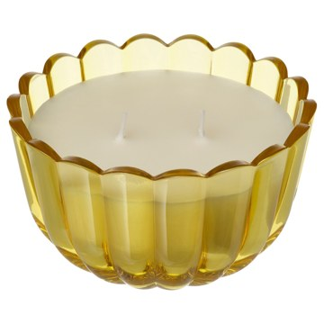 | https://www.ikea.com/kr/ko/images/products/morkulla-scented-candle-in-glass-2-wicks-citrus-flower-bright-yellow-green__1484994_pe1001787_s5.jpg | output_diffuser\images\406.198.39.jpg | https://www.ikea.com/kr/ko/p/morkulla-scented-candle-in-glass-2-wicks-citrus-flower-bright-yellow-green-40619839/ | 검토

